БД
Файл | Метод | TVD | All time | All cell | Atoms | Комментарий | Картинка
binary_ISSI_Instabiliti_2.dat | Laks (0) | No | 1013 years | 2300992 | Yes (frozen) | Сетка как предложил Марк, самый простой метод - первоначальное решение | 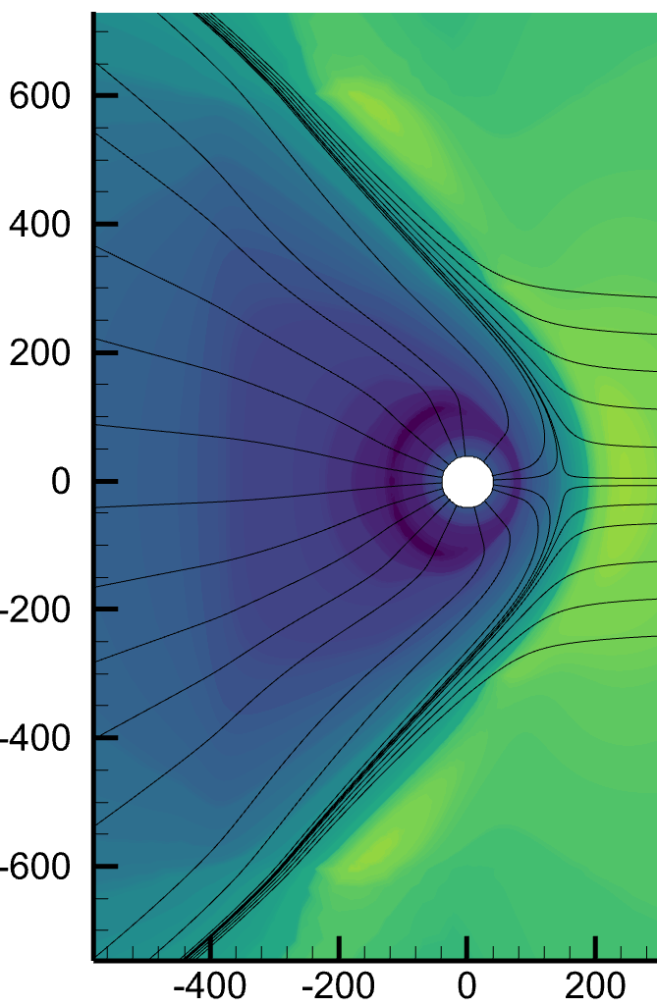
binary_ISSI_Instabiliti_3.dat | HLL (1) | No | + 37 years | 2300992 | Yes (frozen)

